Calcul Panorama
Calcul du nombre de photos pour réaliser un panoramique - V1.3

1 - Sélectionner le format du capteur de l'APN
 | Format capteur | Horizontal | Vertical | Coef pose
 | APS-C Canon | 22.2 mm | 14.8 mm | 1.6

2 - Saisir la focale de l'objectif
 | Focale | angle H | angle V
 | 140 mm | 9.1 ° | 6.1 °

3 - Saisir les critères de prise de vue du panorama
 | Angle Vertical (Déclinaison) | 90 °
 | % recouvrement | 30%
 | Angle Horizontal (Azimut) | 90 °

 |  |  |  | Rotation/pose | Dimension panorama

Résultats
 | Nb Photos APN à l'horizontale | Rangée 1 | 0 | 6 ° | 0.0 ° | Panorama
 |  | Rangée 2 | 0
 |  |  |  |  |  | 0.0 °

 | Nb Photos APN à la verticale | Rangée 1 | 0 | 4 ° | 0.0 ° | Panorama
 |  | Rangée 2 | 0
 |  |  |  |  |  | 0.0 °
 | Temps de pose maxi par photo | 1 s

Méthodes de calcul
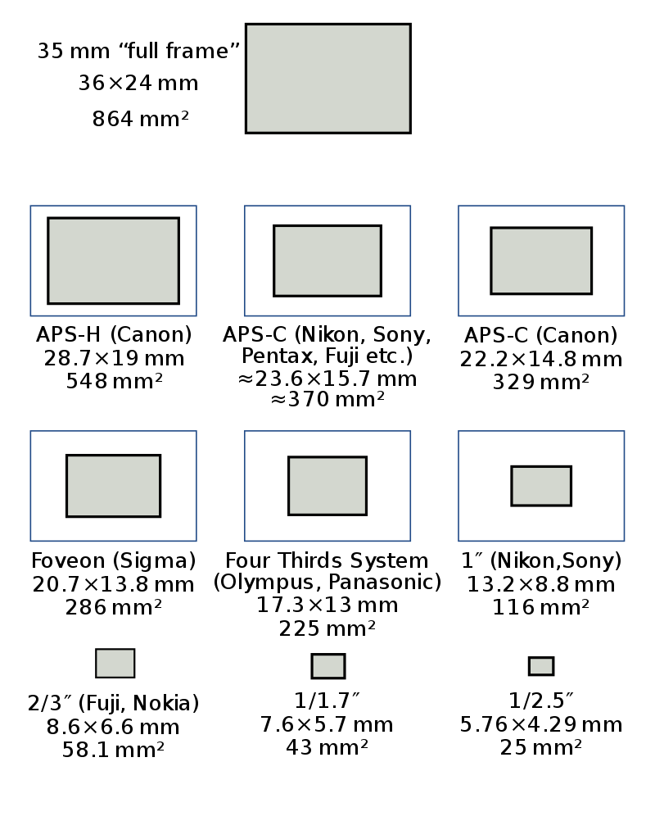
Liste des capteurs APN |  |  |  | Evolution des versions
 |  |  |  | Versions | Dates | Modifications
Format capteur | Horizontal | Vertical | Coef pose | V1.1 | 2020-03-02 | Correction de la formule de calcul du temps de pose maxi (ajout du coefficient 2)
Full trame 24x36 | 36.0 mm | 24.0 mm | 1.0 | V1.2 | 2020-03-03 | Ajout du capteur APN LEICA M8
APS-H Canon | 28.7 mm | 19.0 mm | 1.3 |  |  | Dimension Panorama final : correction des formules de calcul
DTC Kodak (Leica M8) | 27.0 mm | 18.0 mm | 1.3 | V1.3 | 2020-03-09 | Correction des formules de calcul du nbre photos horizontales et verticales
APS-C (Nikon, Sony,Pentax, Fuji) | 23.6 mm | 15.7 mm | 1.5 |  |  | Correction de la formule de calcul du temps de pose maxi (retrait coef 2)
APS-C Canon | 22.2 mm | 14.8 mm | 1.6 |  |  | Ajout angle rotation horizontale pour chaque pose
Foveon (Sigma) | 20.7 mm | 13.8 mm | 1.7 |  |  | Complétude des infos sur la liste des capteurs
1,5" (Canon compact expert) | 18.7 mm | 14.0 mm | 1.9
Micro 4/3 (Olympus, Panasonic) | 17.3 mm | 13.0 mm | 2.1
1 " (Nikon, Canon, Panasonic,Sony) | 13.2 mm | 8.8 mm | 2.7
2/3 (Fuji, Nokia) | 8.6 mm | 6.6 mm | 4.2
1/1,7 " | 7.6 mm | 5.7 mm | 4.7
1/2’’ (Xiaomi) | 6.4 mm | 4.8 mm | 5.6
1/2,3’’ | 6.2 mm | 4.5 mm | 5.8
1/2,5 " | 5.8 mm | 4.3 mm | 6.3
1/3’’ | 4.8 mm | 3.6 mm | 7.5

Calcul angle de champ
L'angle de champ couvert par un objectif est calculé au moyen de la fonction mathématique arc tangente selon la formule :
angle = 2 x arctan (0,5 L / f)
L : longueur d'un bord d'image ou de sa diagonale
f : focale de l'objectif

Calcul du nombre de poses selon l'orientation de l'APN

APN en position horizontal
Angle Verti APN > = Décli Pano

non

Angle Verti APN * (2 - % Recou) > = Décli Pano

non
oui
Rangée 1 : Nb photo = 0
Rangée 2 : Nb photo = 0

Rangée 1
Azimut Pano - Angle Horiz APN
Angle Horiz APN* (1- % Recou)

Nb photo = Arrondi.Sup [(
)+1]
oui
Rangée 2
Nb photo = 0

Rangée 1
Azimut Pano - Angle Horiz APN
Angle Horiz APN* (1- % Recou)

Nb photo = Arrondi.Sup [(
)+1]

Rangée 2
Nb photo = Nb photo rangée 1

APN en position verticale

Angle Horiz APN > = Décli Pano
non

Angle Horiz APN * (2- % Recou) > = Décli Pano
oui
non
Rangée 1 : Nb photo = 0
Rangée 2 : Nb photo = 0

Rangée 1
Azimut Pano - Angle Verti APN
Angle Verti APN* (1- % Recou)
Nb photo = Arrondi.Sup [(
)+1]

Rangée 2
Nb photo = 0
oui

Rangée 1
Azimut Pano - Angle Verti APN
Angle Verti APN* (1- % Recou)

Nb photo = Arrondi.Sup [(
)+1]

Rangée 2
Nb photo = Nb photo rangée 1

